エビデンス
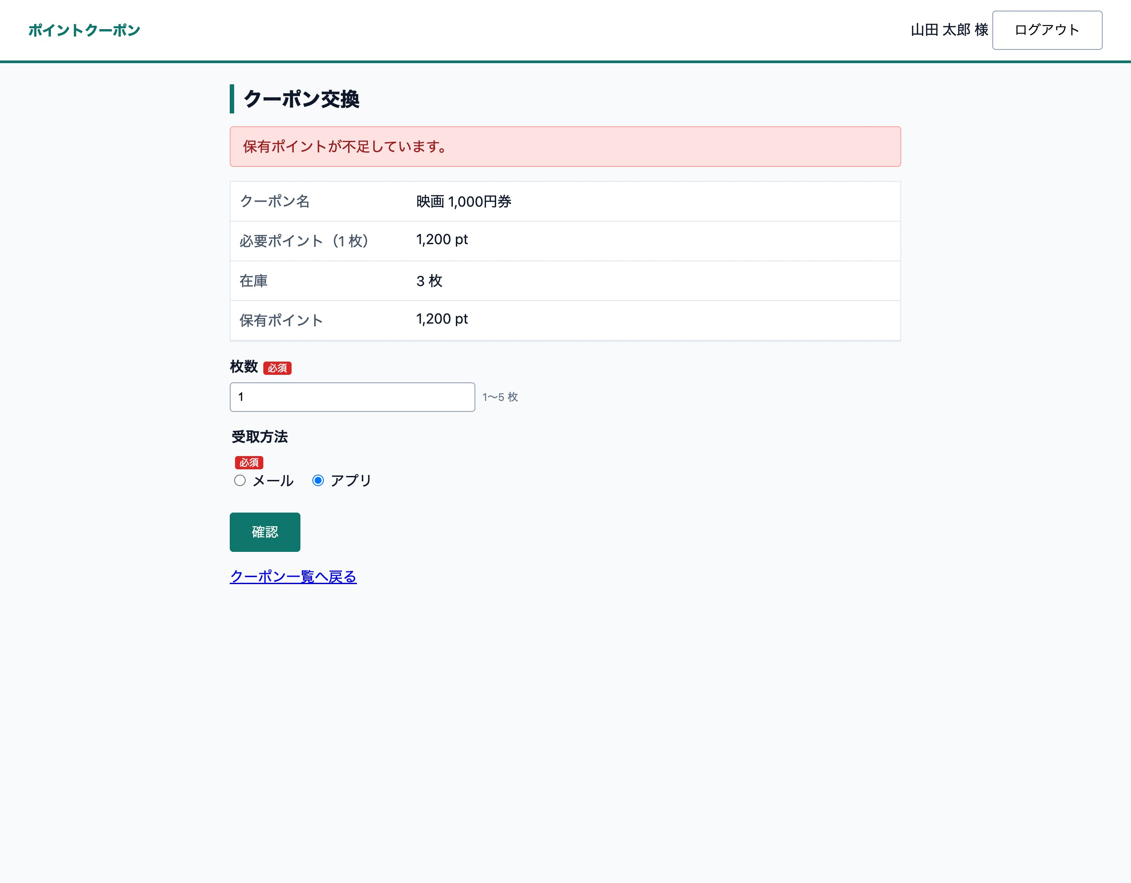
L-01 〈ログアウト〉でログイン画面へ ― L-01 ログイン画面（OK）
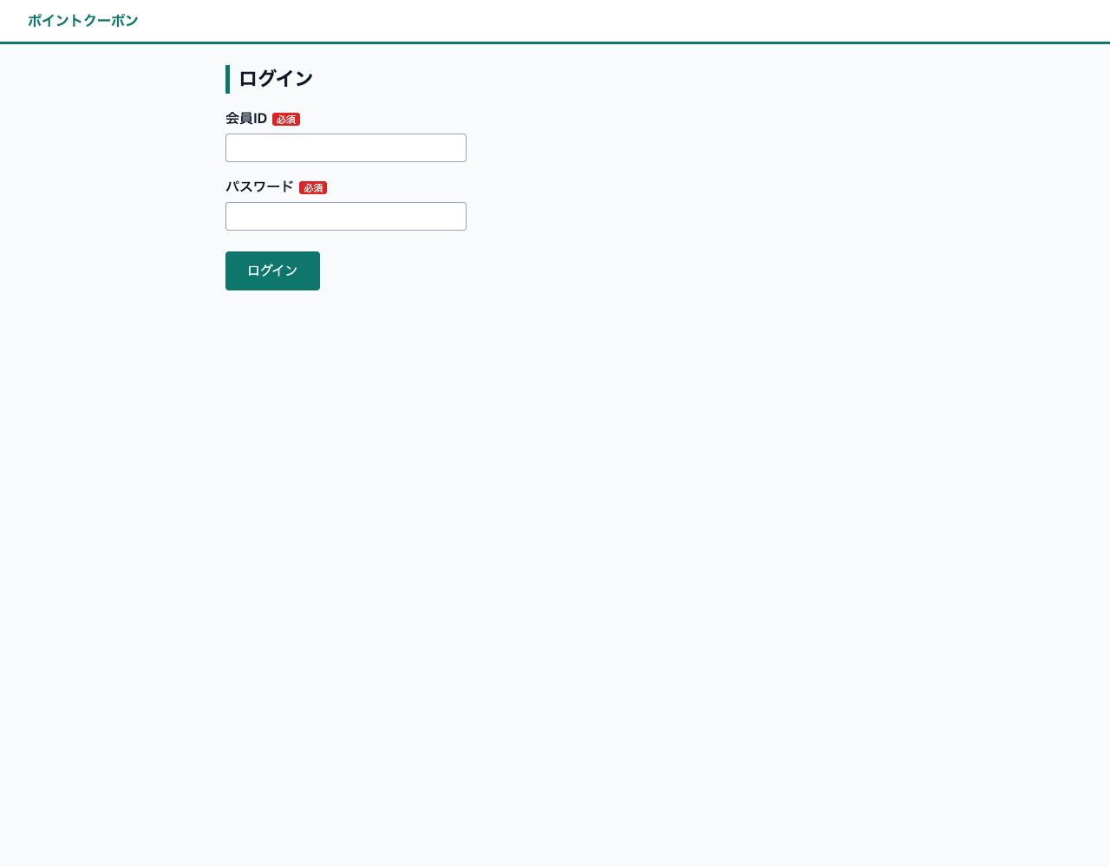

L-02 未入力のままログイン ― L-02 必須エラー（OK）
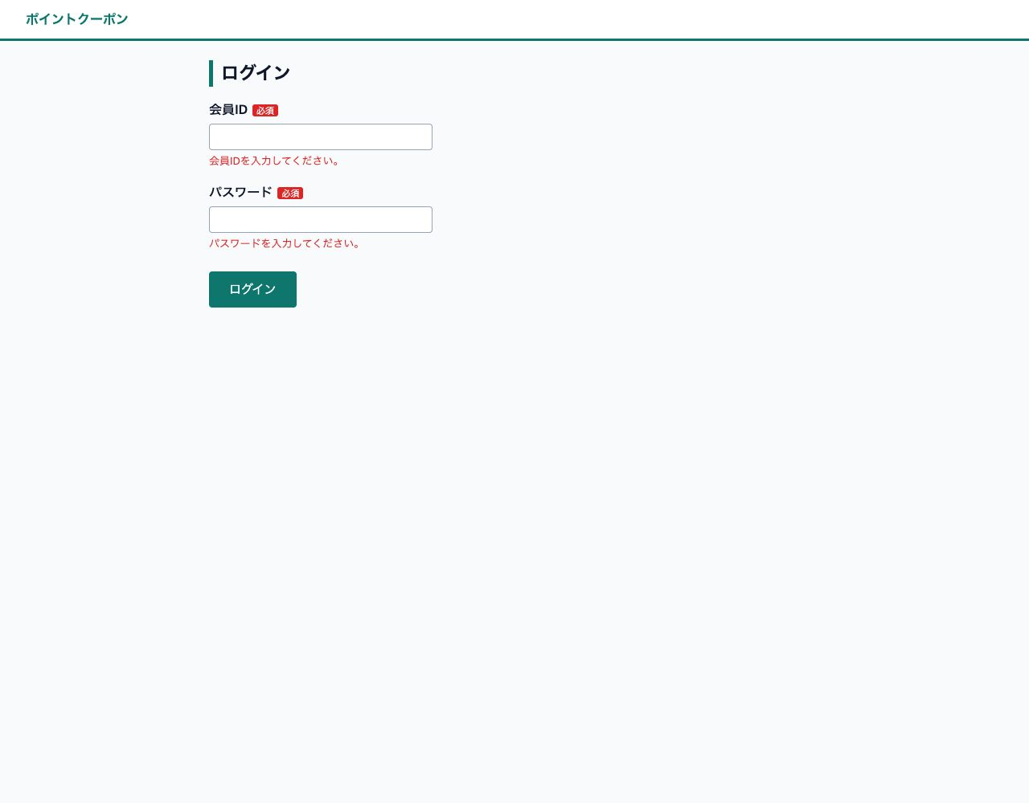

L-03 パスワード誤り ― L-03 認証失敗（OK）
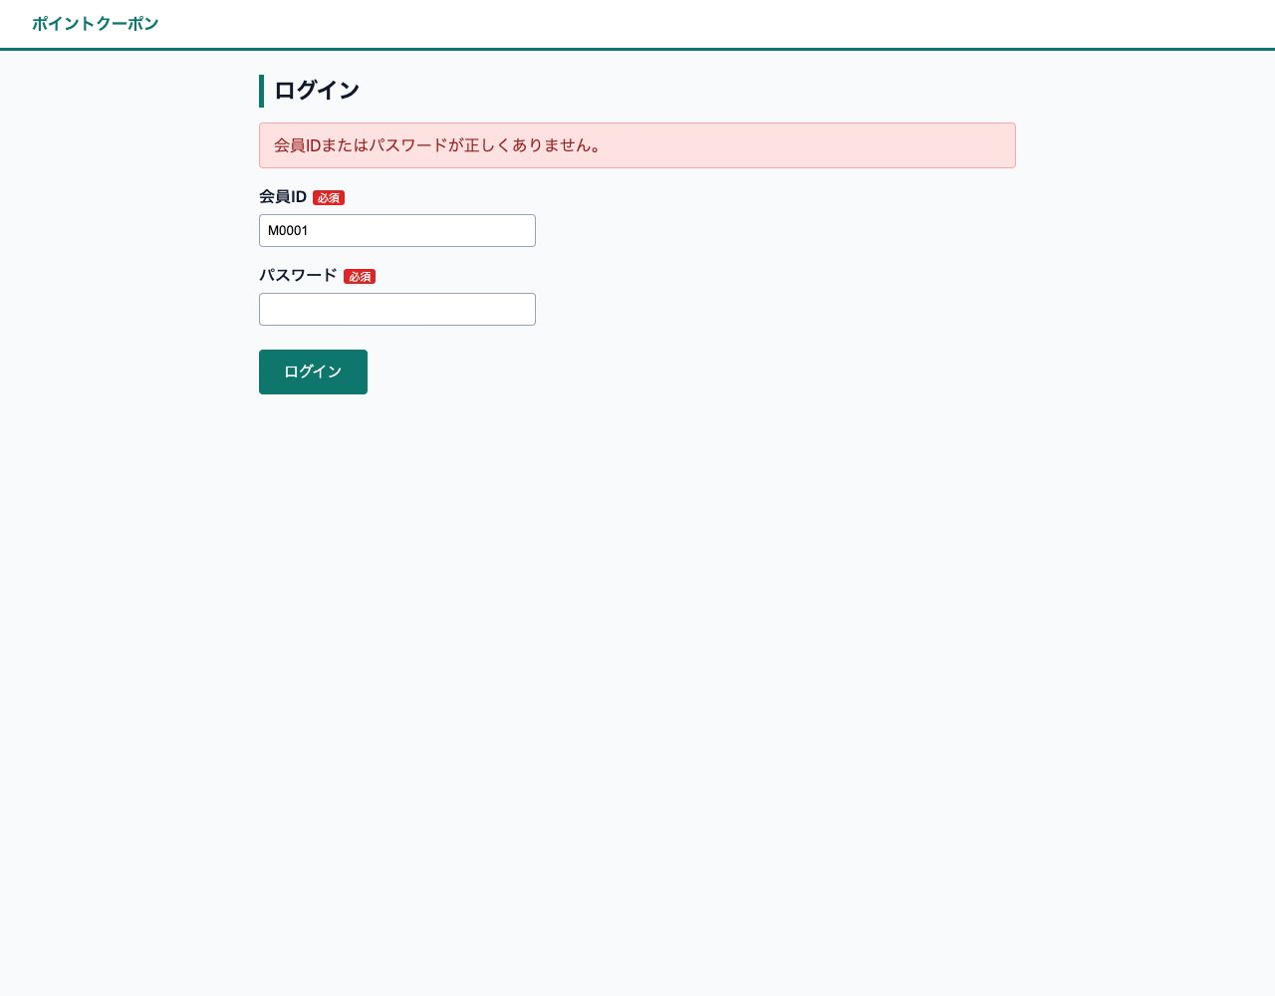

L-04 正しい会員ID・パスワードでログイン ― L-04 マイページ（OK）
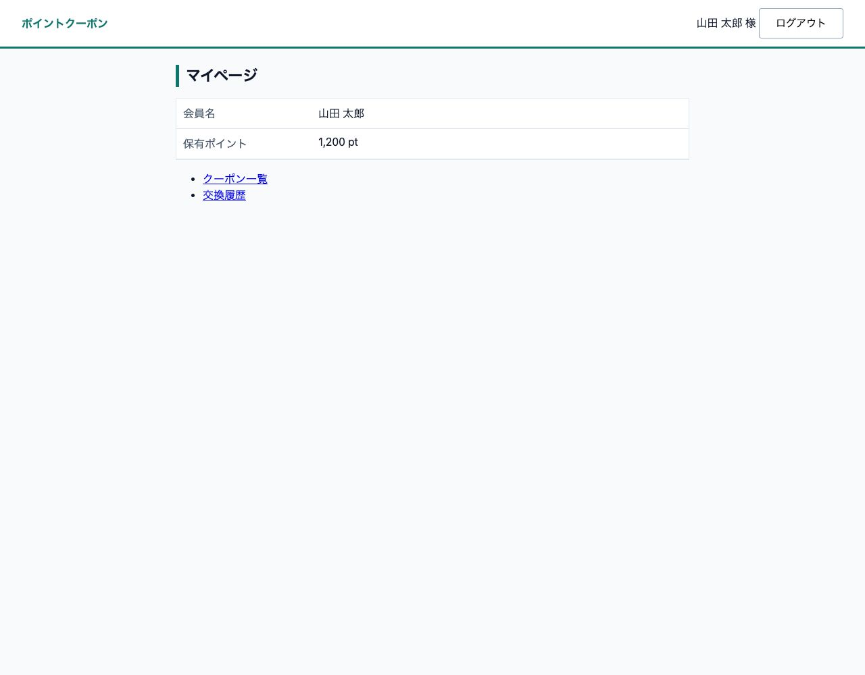

S-01 一覧の初期表示（全件・在庫なしの行） ― S-01 クーポン一覧（OK）
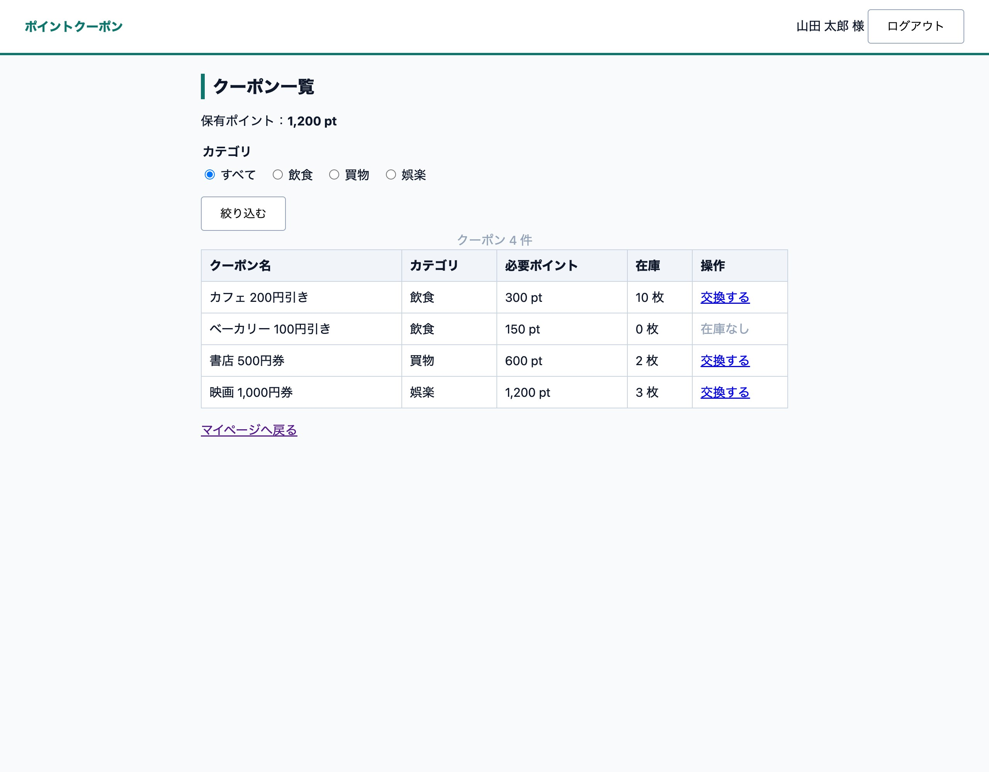

S-02 カテゴリ「飲食」で絞り込み ― S-02 飲食で絞り込み（OK）
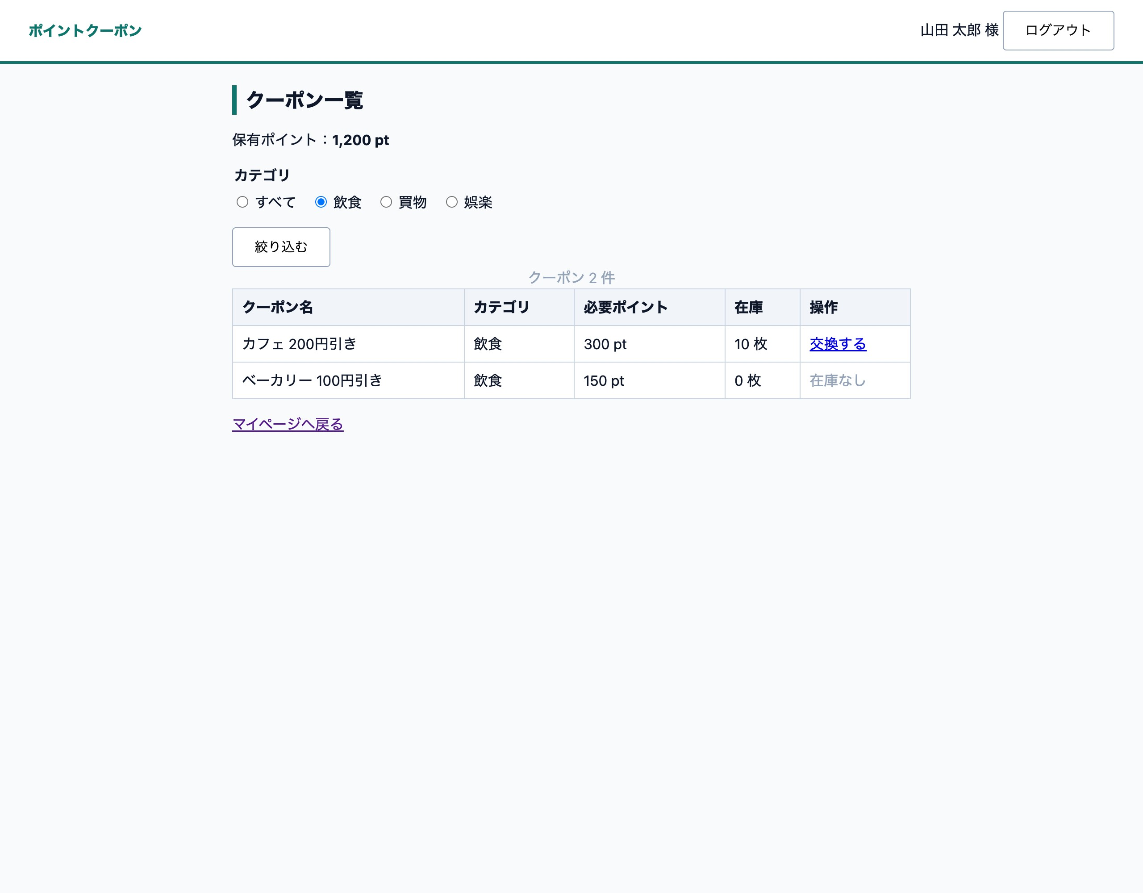

E-01 交換画面の初期表示 ― E-01 交換画面（OK）
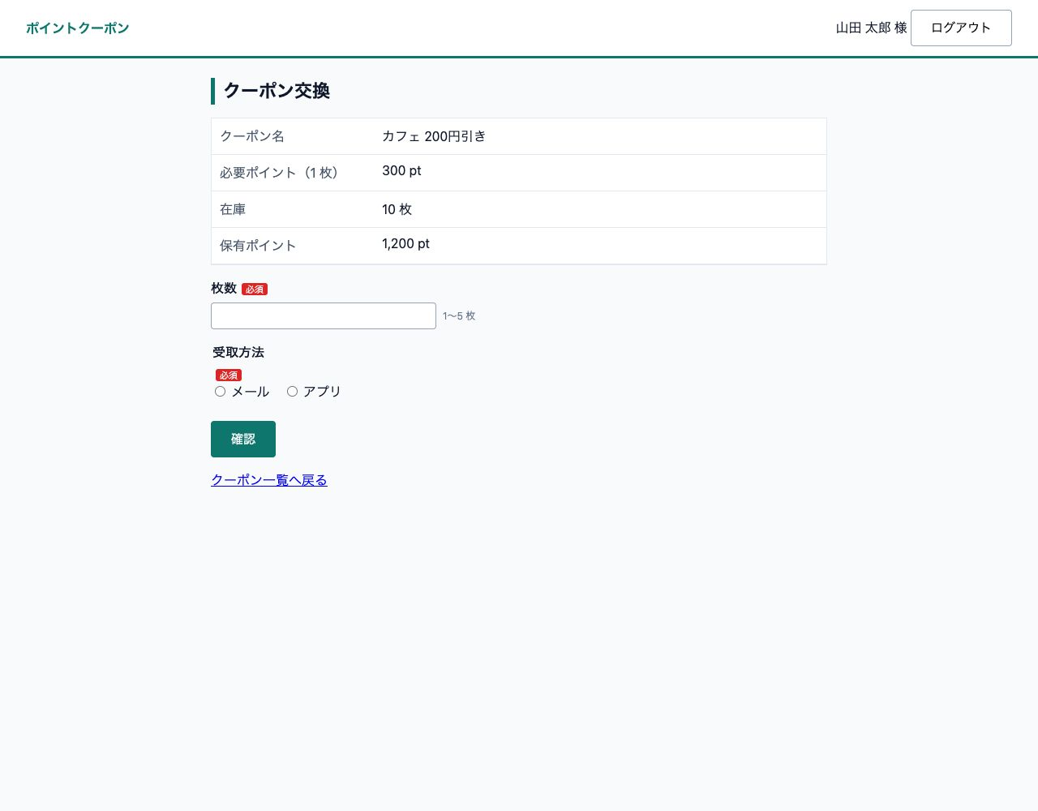

E-02 受取方法「メール」でメールアドレスを表示 ― E-02 メール選択（OK）
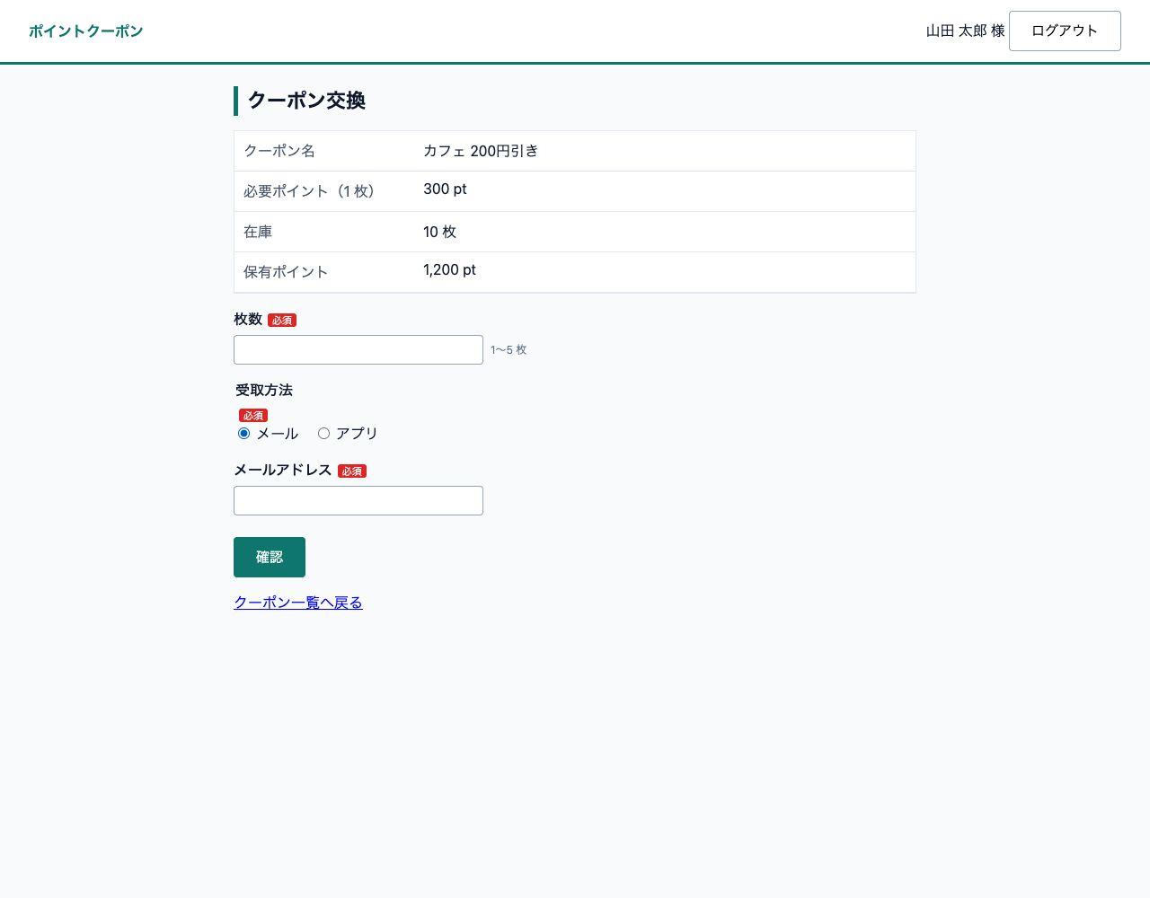

E-03 「アプリ」へ切り替えるとメールアドレスを非表示にして値をクリア ― E-03 再表示（空欄）（OK）

E-04 未入力のまま〈確認〉 ― E-04 必須エラー（OK）
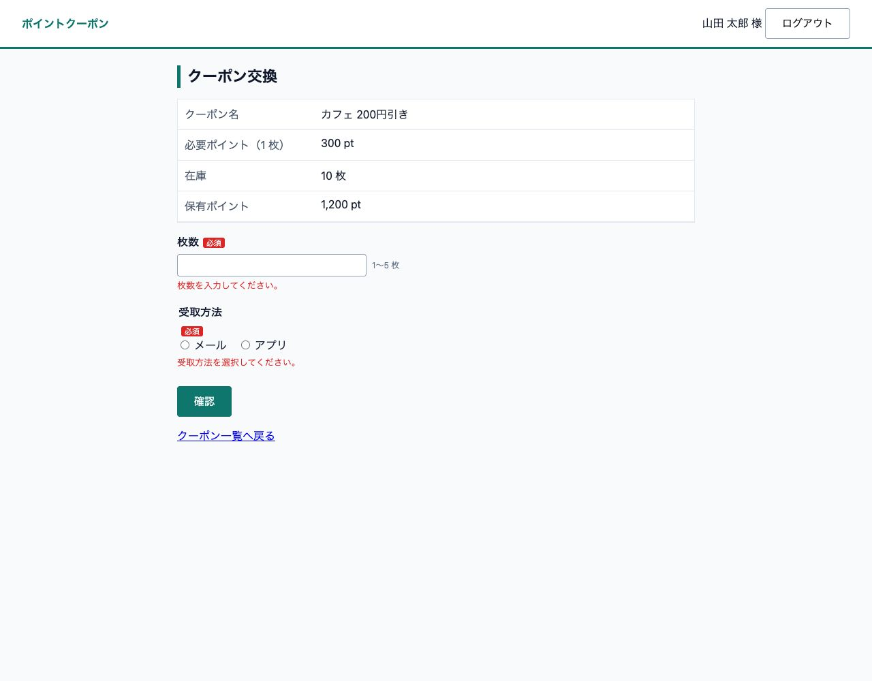

E-05 枚数に全角数字 ― E-05 全角数字（OK）
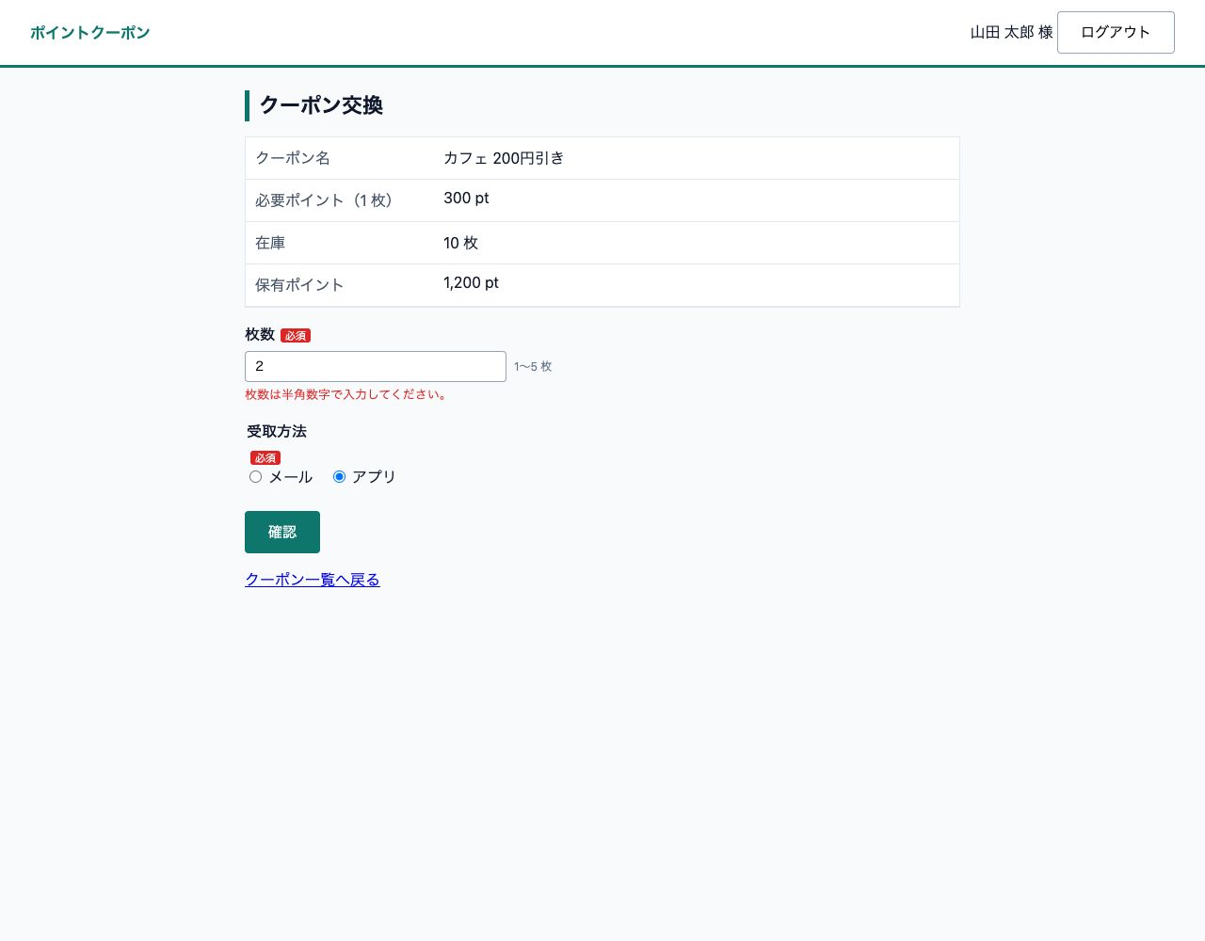

E-06 枚数 6 と 0 は範囲外 ― E-06 範囲外（OK）


E-07 メール選択時のメールアドレス未入力・形式誤り ― E-07 形式誤り（OK）
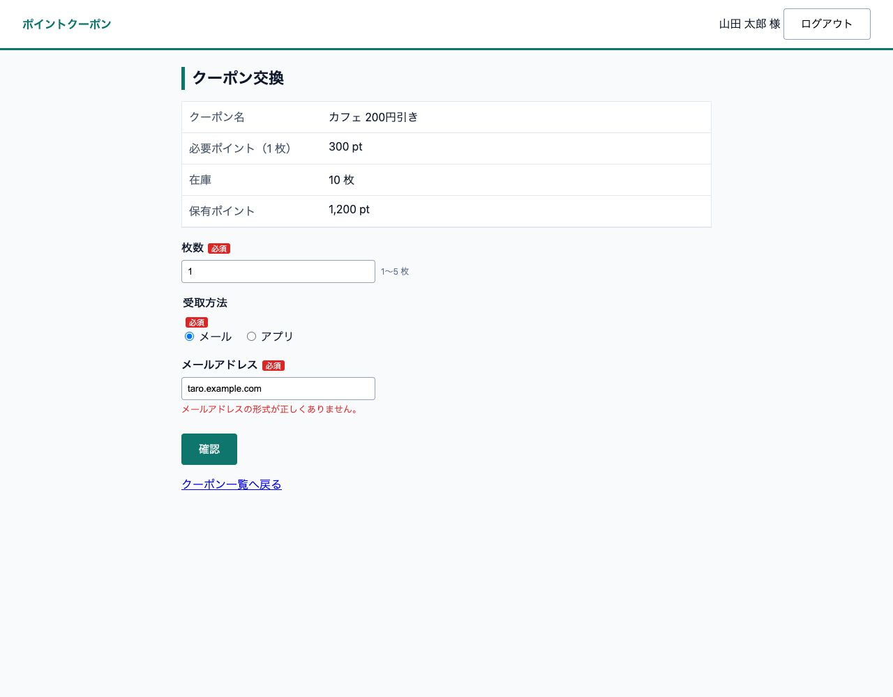

X-01 カフェ 2 枚・メールで確認画面 ― X-01 確認画面（OK）
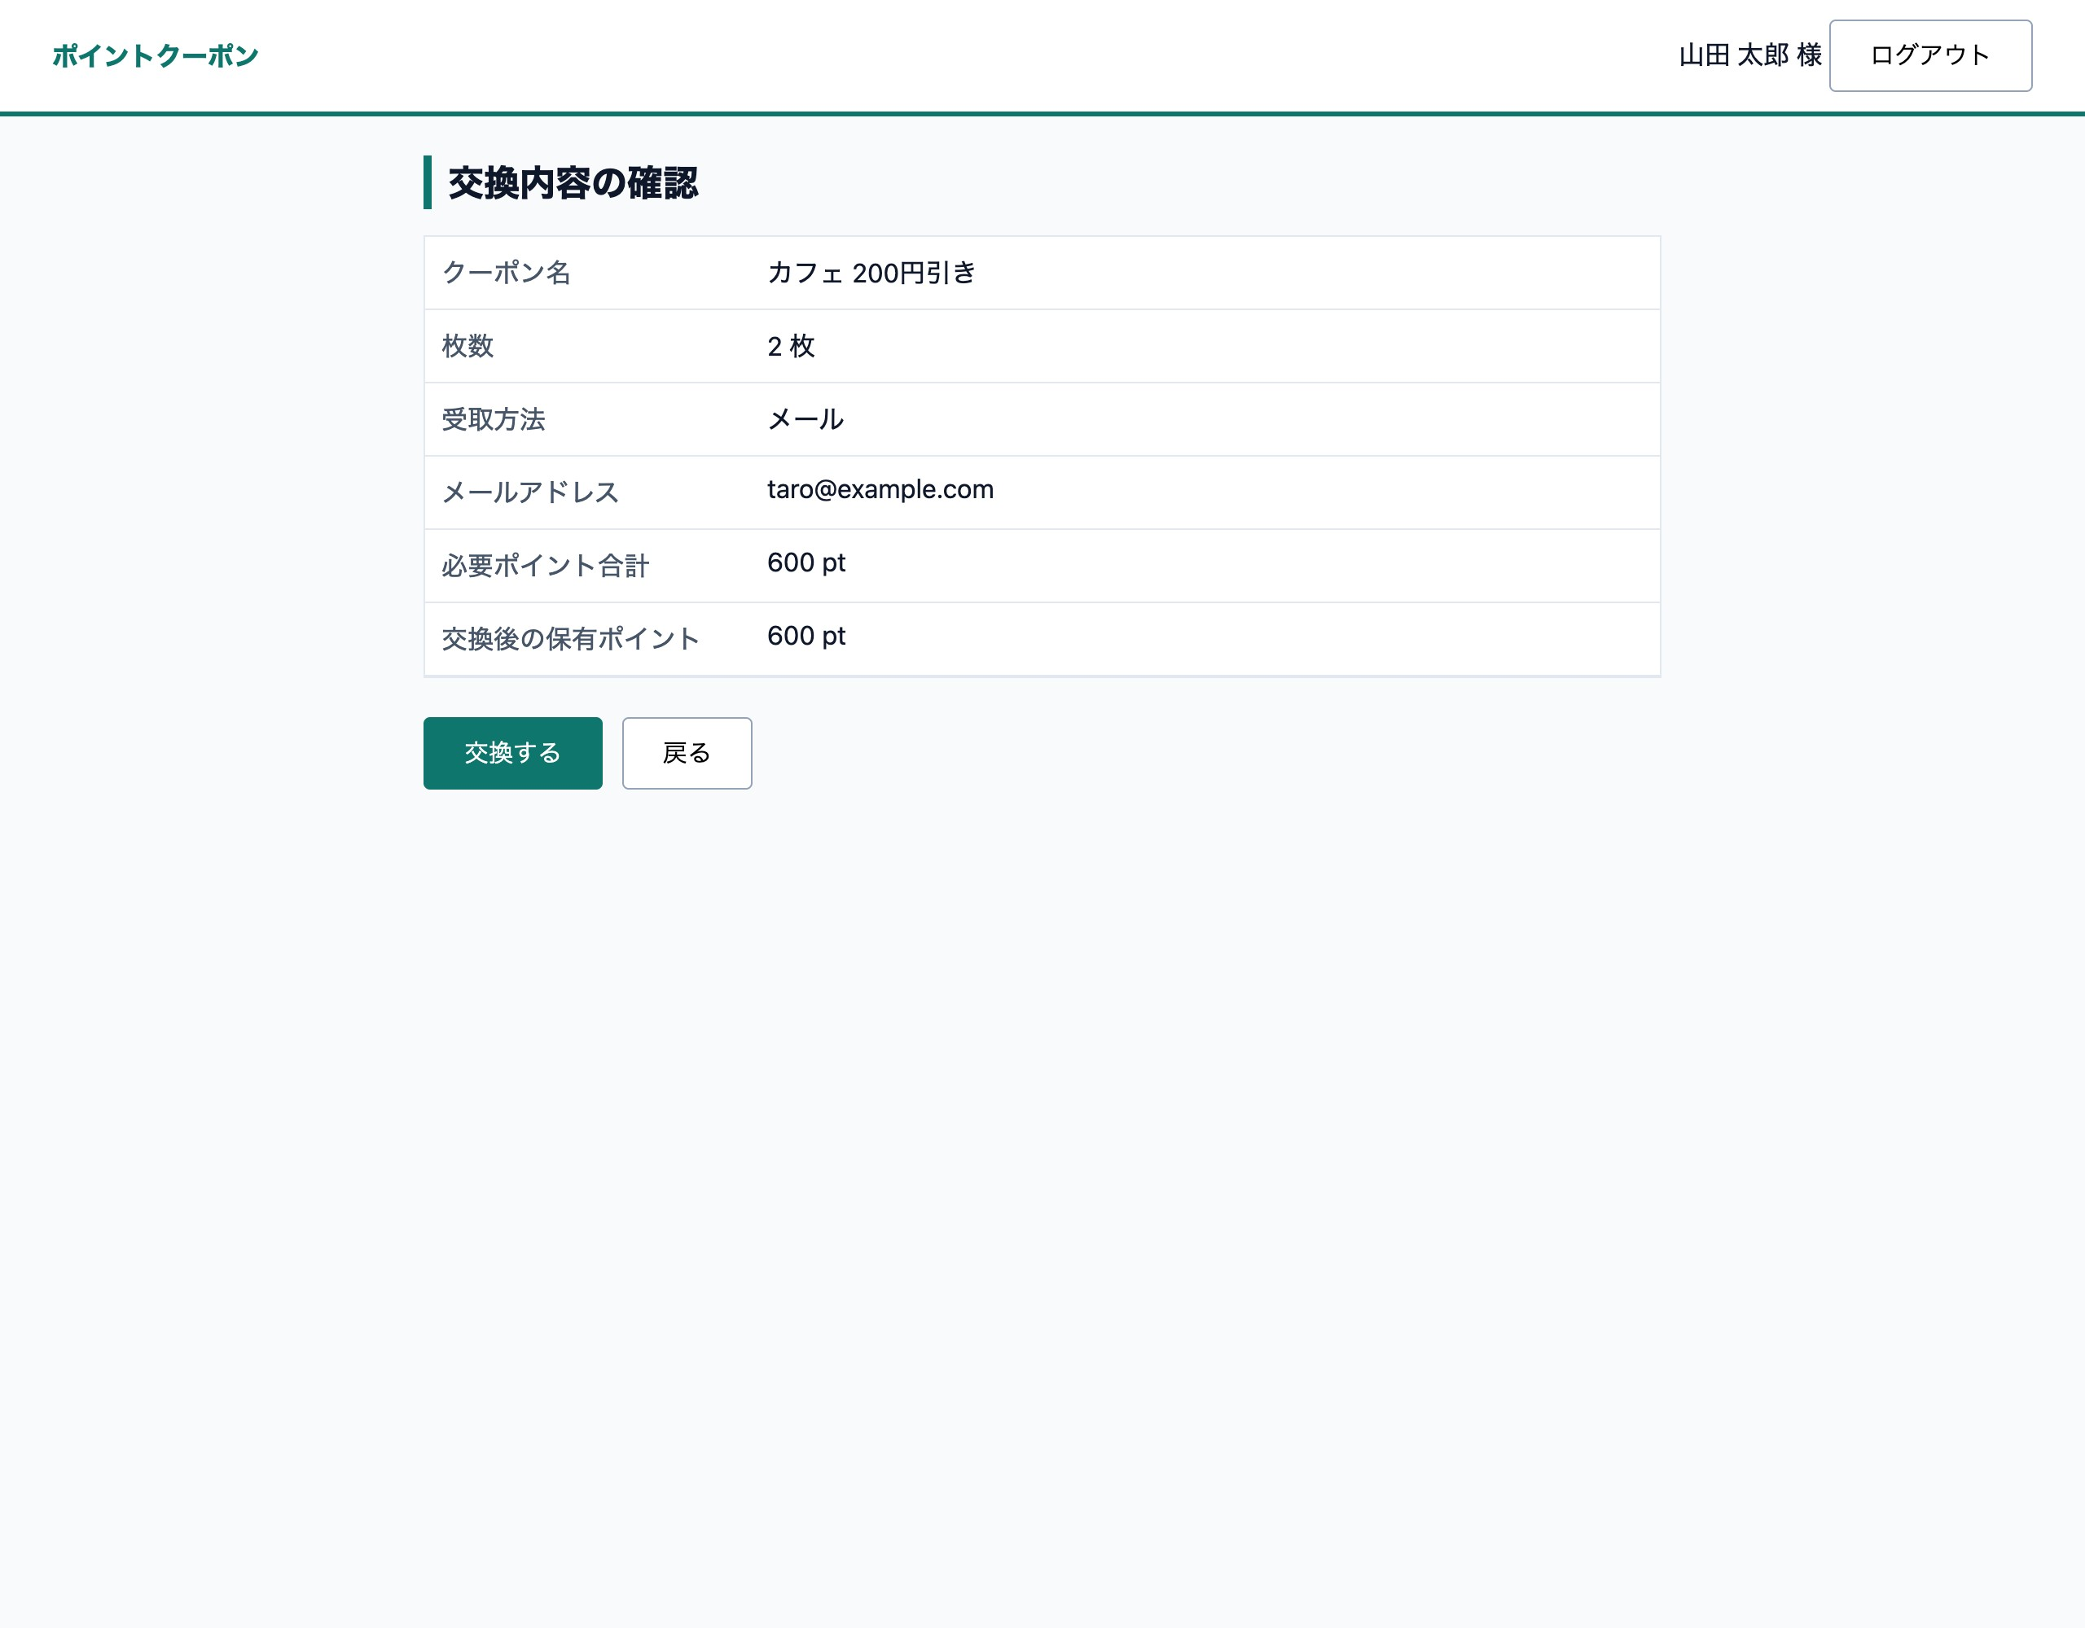

X-02 〈戻る〉で入力値を保持 ― X-02 戻る（OK）
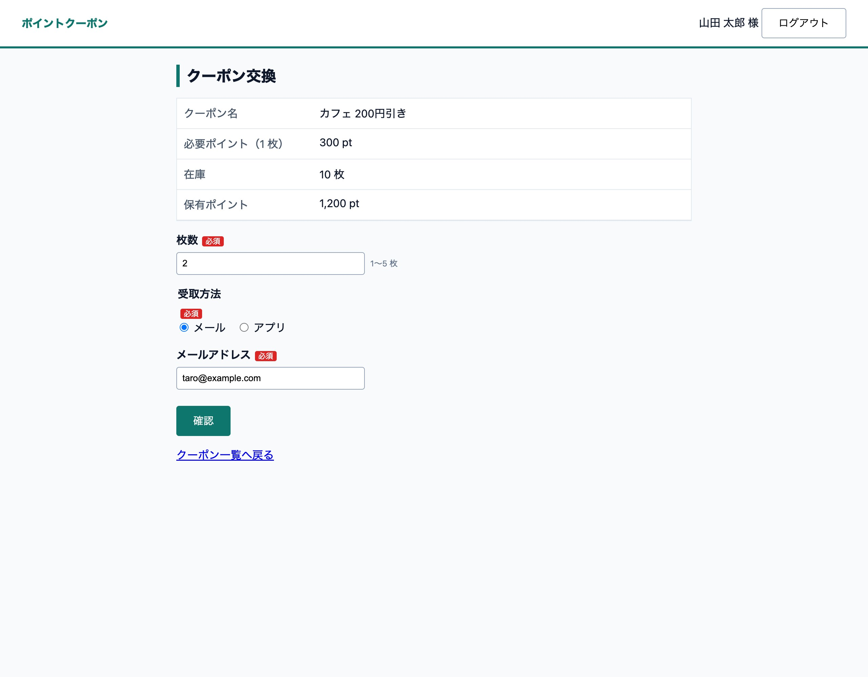

X-03 交換確定と送信電文 ― X-03 交換完了（OK）
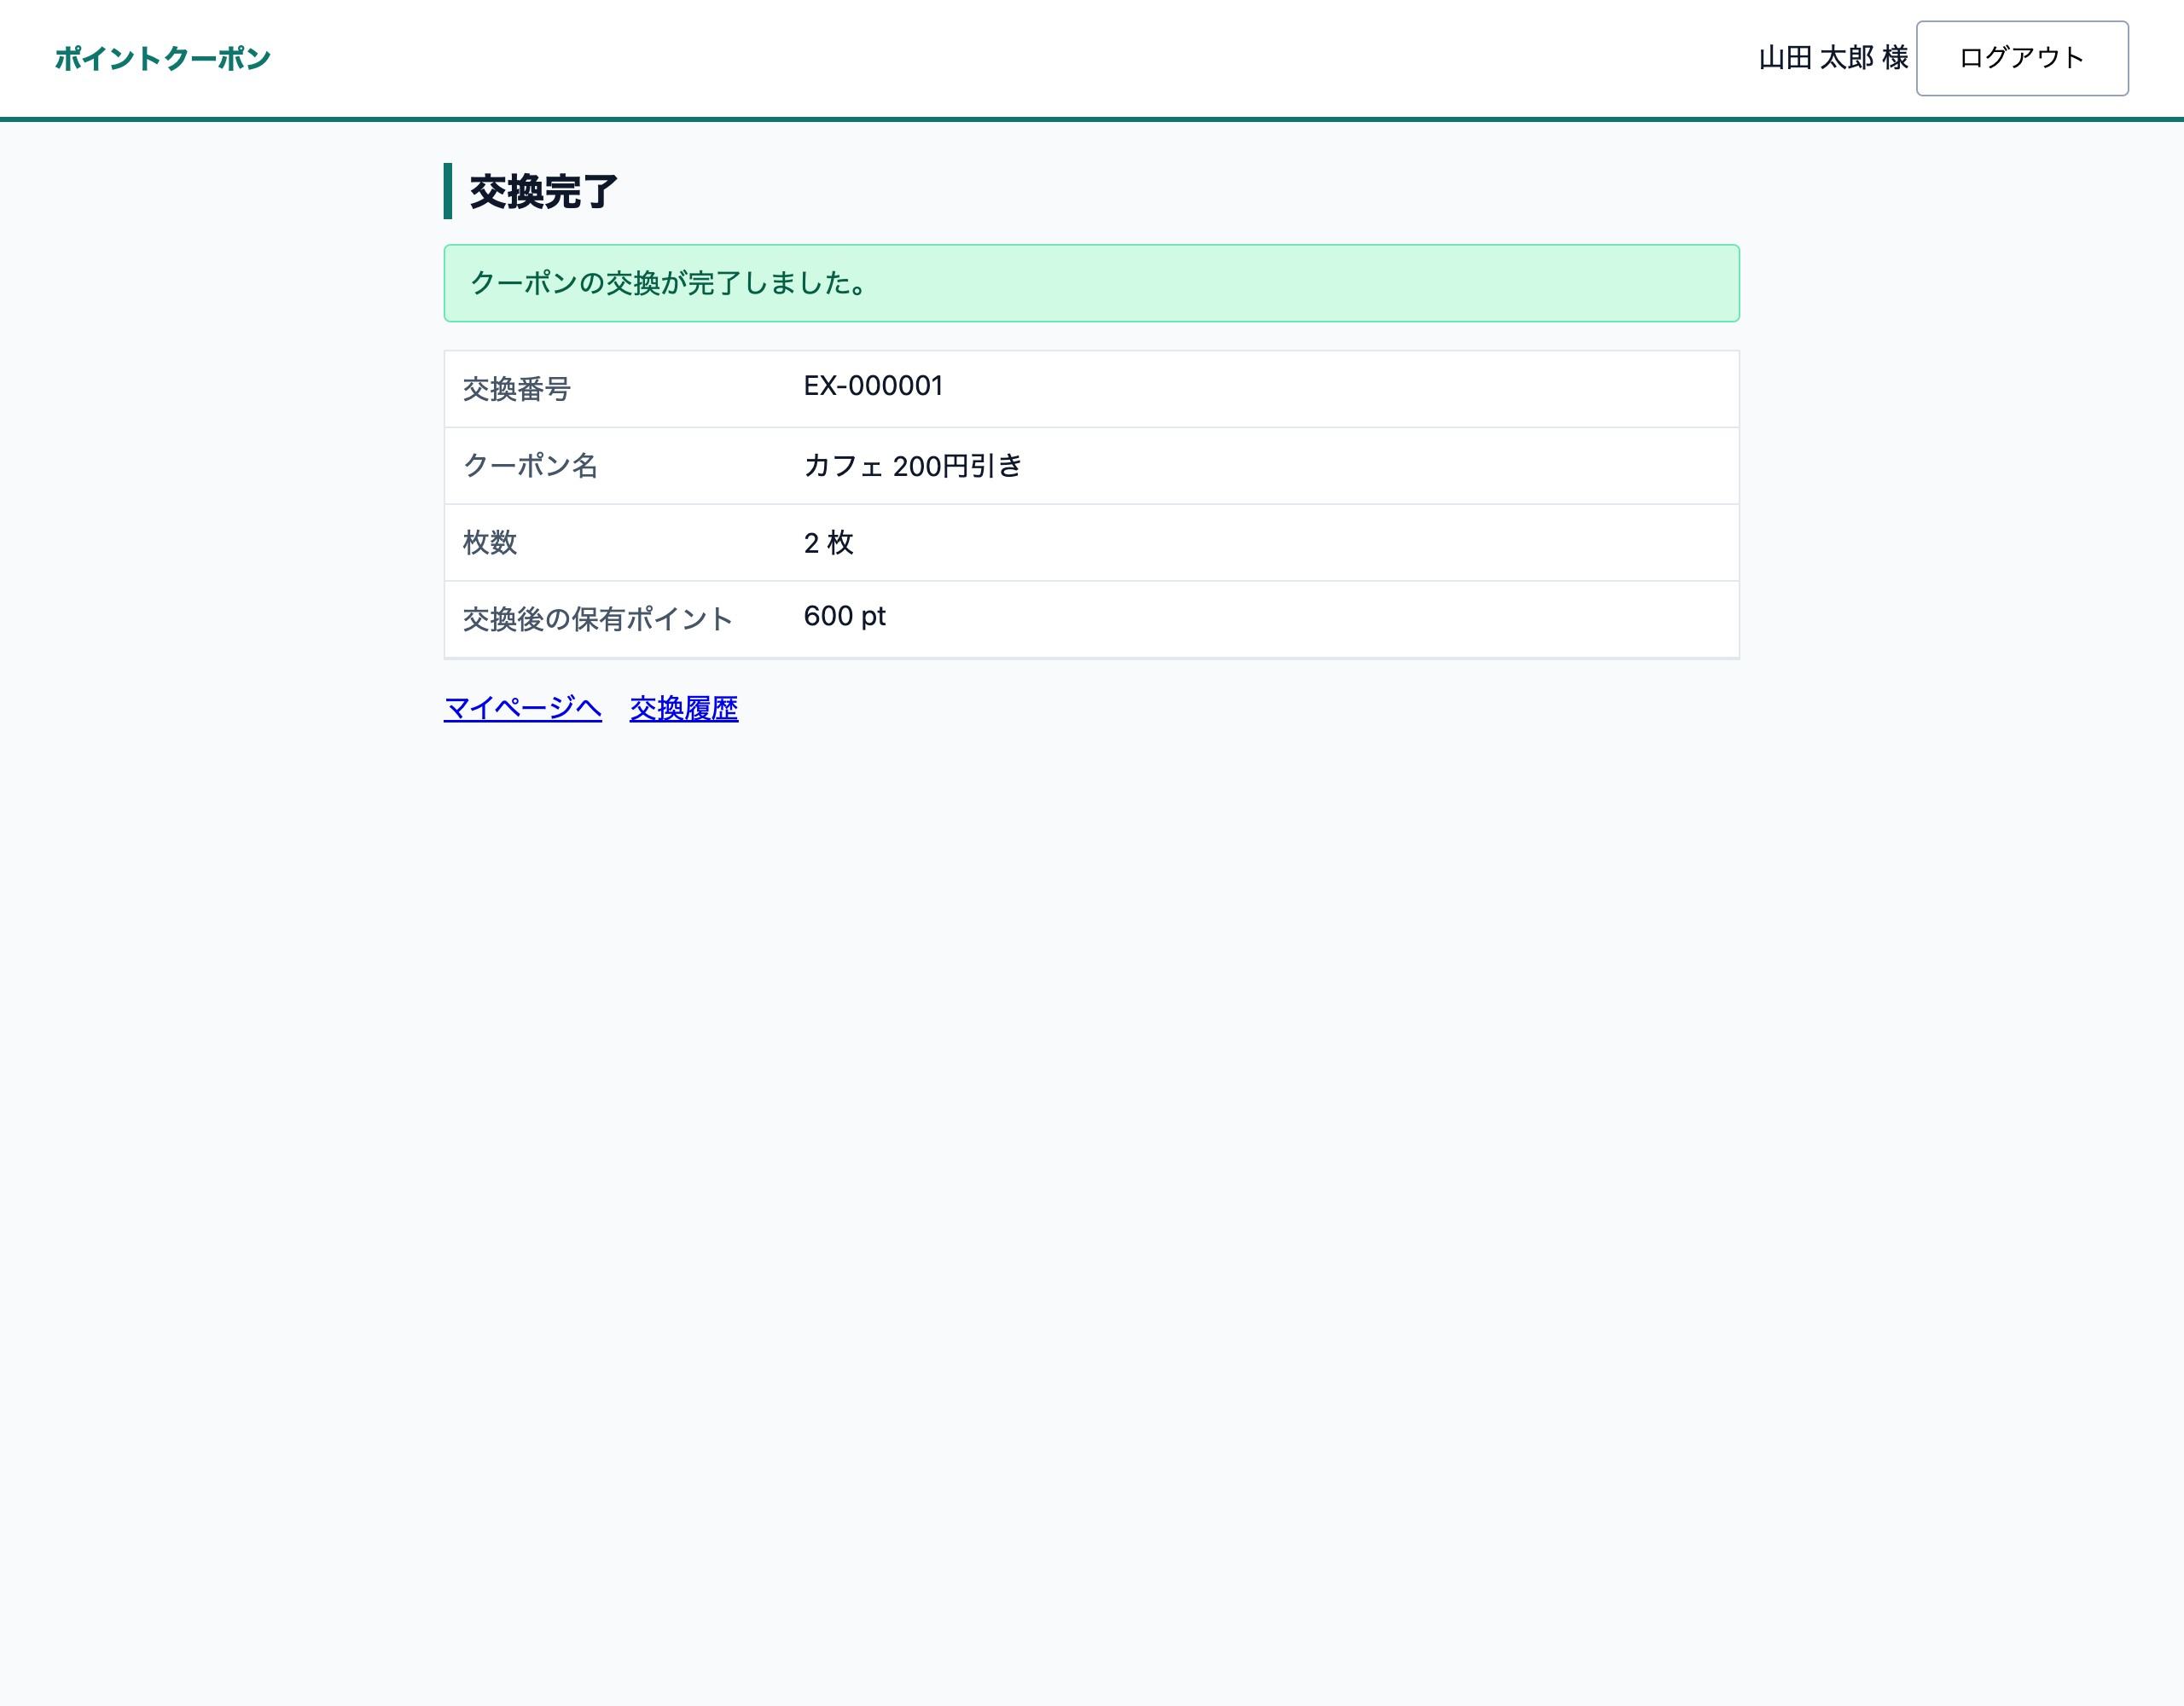

X-04 交換履歴・在庫・保有ポイントへの反映 ― X-04 交換履歴（OK）
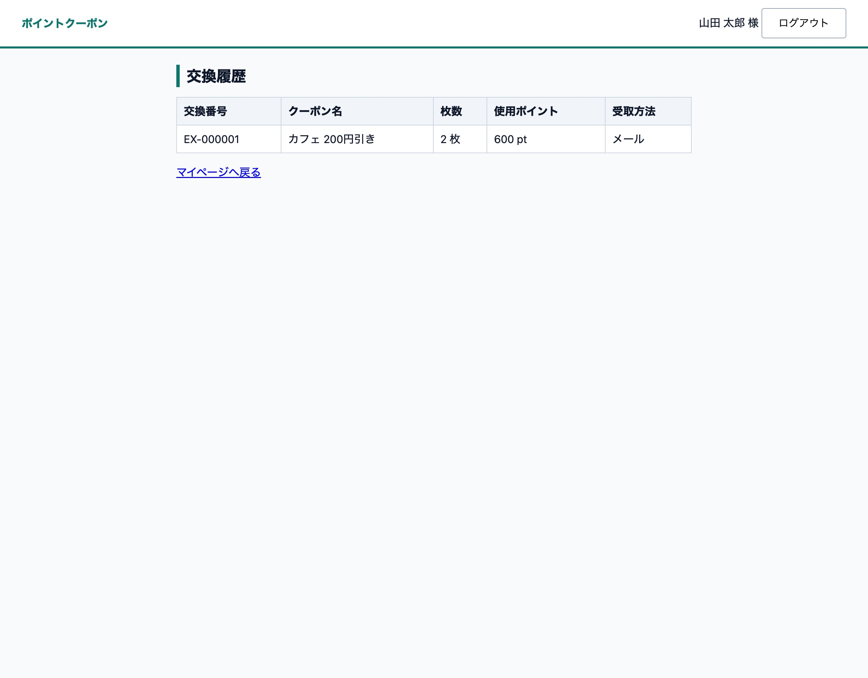

X-04 交換履歴・在庫・保有ポイントへの反映 ― X-04 一覧（在庫・保有ポイント）（OK）
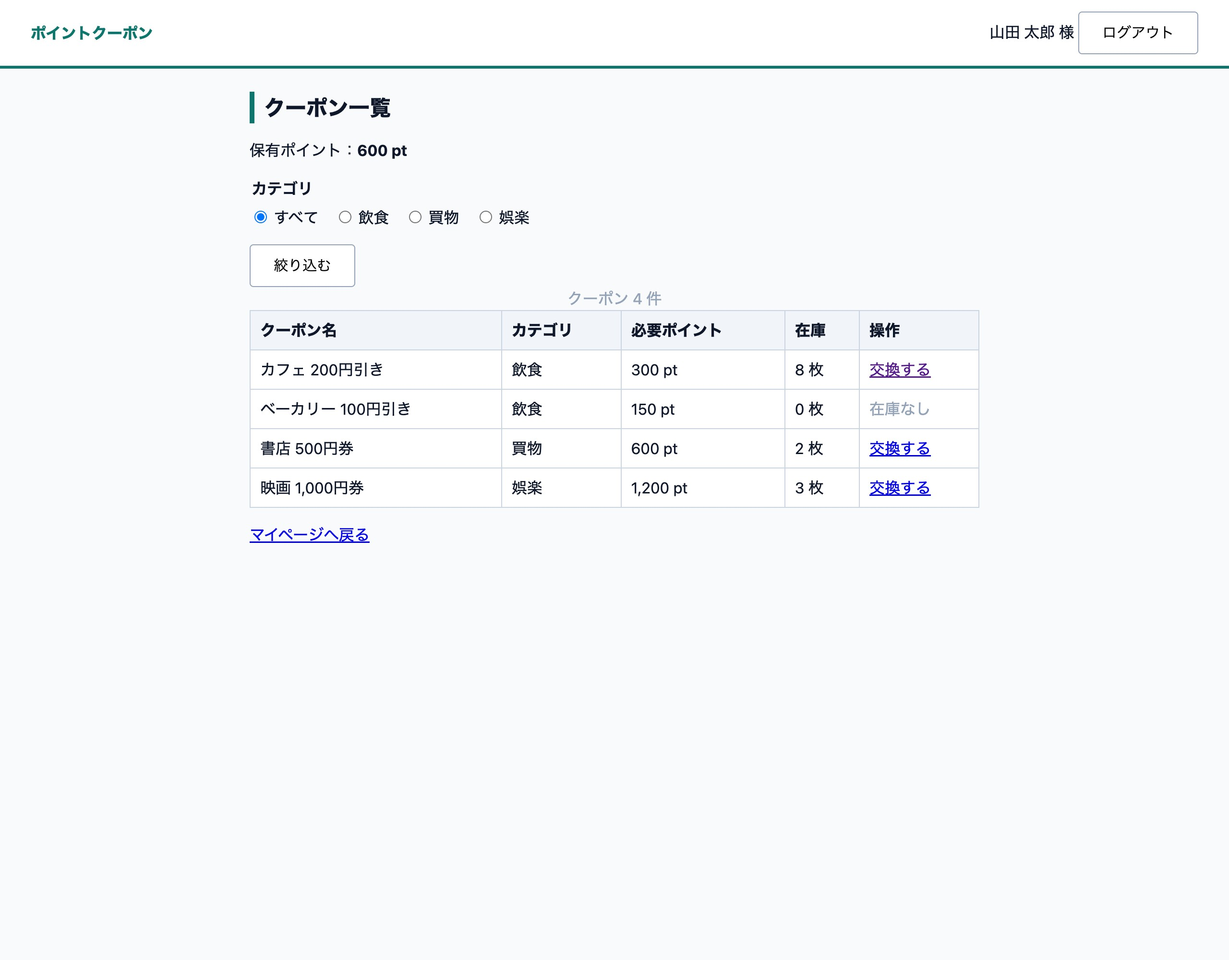

B-01 在庫を超える枚数 ― B-01 在庫不足（OK）


B-02 必要ポイント合計が保有ポイントを超える ― B-02 ポイント不足（OK）


B-03 必要ポイント合計＝保有ポイントは交換できる ― B-03 確認（ちょうど）（NG）

